将来の財政負担額比率
 | 37. 将来の財政負担額比率

 | 時点 2020(R2)年度（毎年） |  |  |  |  |  |  | 平 均 値 |  |  |  | 55.7
 | 単位 ％ |  |  |  |  |  |  | 標準偏差 |  |  |  | 27.3
 | 市町村名 | 指標 | 順位 |  | #REF! | 備考 | 市町村名 | 指標 | 順位 |  | #REF! | 備考

 | 市町村平均 | 55.7 |  | － |  |  | 八街市 | 61.9 |  | 22
 | 千葉市 | 152.3 |  | 1 |  |  | 印西市 | 11.4 |  | 52
 | 銚子市 | 82.2 |  | 6 |  |  | 白井市 | 108.3 |  | 3
 | 市川市 | 16.3 |  | 50 |  |  | 富里市 | 63.8 |  | 20
 | 船橋市 | 73.4 |  | 11 |  |  | 南房総市 | 20.7 |  | 48
 | 館山市 | 61.5 |  | 23 |  |  | 匝瑳市 | 56.0 |  | 28
 | 木更津市 | 63.0 |  | 21 |  |  | 香取市 | 79.8 |  | 8
 | 松戸市 | 53.7 |  | 31 |  |  | 山武市 | 18.6 |  | 49
 | 野田市 | 67.5 |  | 16 |  |  | いすみ市 | 48.6 |  | 32
 | 茂原市 | 101.0 |  | 4 |  |  | 大網白里市 | 67.8 |  | 14
 | 成田市 | 67.6 |  | 15 |  |  | 酒々井町 | 44.9 |  | 36
 | 佐倉市 | 40.7 |  | 41 |  |  | 栄町 | 57.4 |  | 26
 | 東金市 | 68.8 |  | 13 |  |  | 神崎町 | 7.4 |  | 53
 | 旭市 | 43.4 |  | 37 |  |  | 多古町 | 14.5 |  | 51
 | 習志野市 | 67.0 |  | 17 |  |  | 東庄町 | 47.0 |  | 34
 | 柏市 | 46.1 |  | 35 |  |  | 九十九里町 | 56.7 |  | 27
 | 勝浦市 | 59.3 |  | 25 |  |  | 芝山町 | 3.7 |  | 54
 | 市原市 | 37.3 |  | 43 |  |  | 横芝光町 | 54.0 |  | 30
 | 流山市 | 74.7 |  | 10 |  |  | 一宮町 | 36.3 |  | 44
 | 八千代市 | 77.9 |  | 9 |  |  | 睦沢町 | 64.2 |  | 19
 | 我孫子市 | 84.4 |  | 5 |  |  | 長生村 | 27.4 |  | 46
 | 鴨川市 | 114.5 |  | 2 |  |  | 白子町 | 42.5 |  | 39
 | 鎌ケ谷市 | 80.5 |  | 7 |  |  | 長柄町 | 35.1 |  | 45
 | 君津市 | 42.9 |  | 38 |  |  | 長南町 | 40.7 |  | 41
 | 富津市 | 64.9 |  | 18 |  |  | 大多喜町 | 24.2 |  | 47
 | 浦安市 | 69.1 |  | 12 |  |  | 御宿町 | 55.7 |  | 29
 | 四街道市 | 41.9 |  | 40 |  |  | 鋸南町 | 59.4 |  | 24
 | 袖ケ浦市 | 47.1 |  | 33

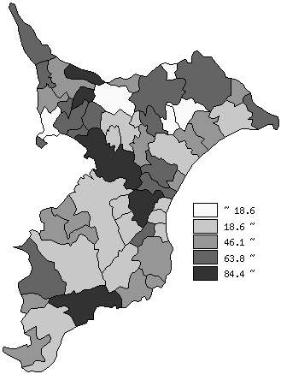
 | 市町村平均の推移
平成28年度 | 72.2
平成29年度 | 71.2
平成30年度 | 72.3
令和元年度 | 72.6
令和2年度 | 55.7

《備 考》 ・資料出所 総務省「市町村別決算状況調」 ・算出方法 (地方債現在高＋債務負担行為額(翌年度以降支出予定額)－積立金現在高) ÷歳入総額

